封面
提交日期
内部确认
盾构中心确认

年 月 日
年 月 日

年 月 日
年 月 日
年 月 日

盾构先锋TBMP

登录页面
概要设计书

Ver.1.00

2015-01-04

保密
Copyright©2016 RCBI, All rights reserved.

2.页面迁移图
页面迁移图 |  |  | 系统名称 | 盾构先锋TBMP |  | 创建日期 | 2015-01-04 | 创建人 |  | 周文峰
 |  |  | 文件名称 | 概要设计书 |  | 修改日期 |  | 修改人
 |  |  | 页面编号 | TBMP0101
 |  |  | 页面名称 | 登录页面

 | 2. | 页面迁移图
 |  |  |  |  | `
 |  |  |  |  |  |  | 凡例：
点击手机的返回按钮
 |  |  |  |  |  |  |  |  | 页面迁移
 |  |  |  |  |  |  |  |  | 页面弹出
 |  |  |  |  |  |  |  |  | 关闭
 |  |  |  |  |  |  |  |  | 确认对话框
 |  |  |  |  |  |  |  |  | Message
TBMP0101
登录页面
 |  |  |  |  |  |  | 带颜色的是本文档的描述的页面

登录
按钮

TBMP0201
通知公告列表
TBMP0202
通知公告详细

TBMP0102
首页
返回首页
按钮
返回
按钮

退出登录
按钮
TBMP0202
通知公告详细
TBMP0301
项目信息

返回首页
按钮
刷新页面
下拉刷新

TBMP0201
通知公告入口

TBMP0202
项目信息入口

 |  |  |  |  |  |  | `

3.页面layout
页面layout |  |  | 系统名称 |  | 盾构先锋TBMP | 创建日期 | 2015-01-04 | 创建人 | 周文峰
 |  |  | 文件名称 |  | 概要设计书 | 修改日期 |  | 修改人
 |  |  | 页面编号 |  | TBMP0101
 |  |  | 页面名称 |  | 登录页面

 | 3. | 页面layout

■系统登录
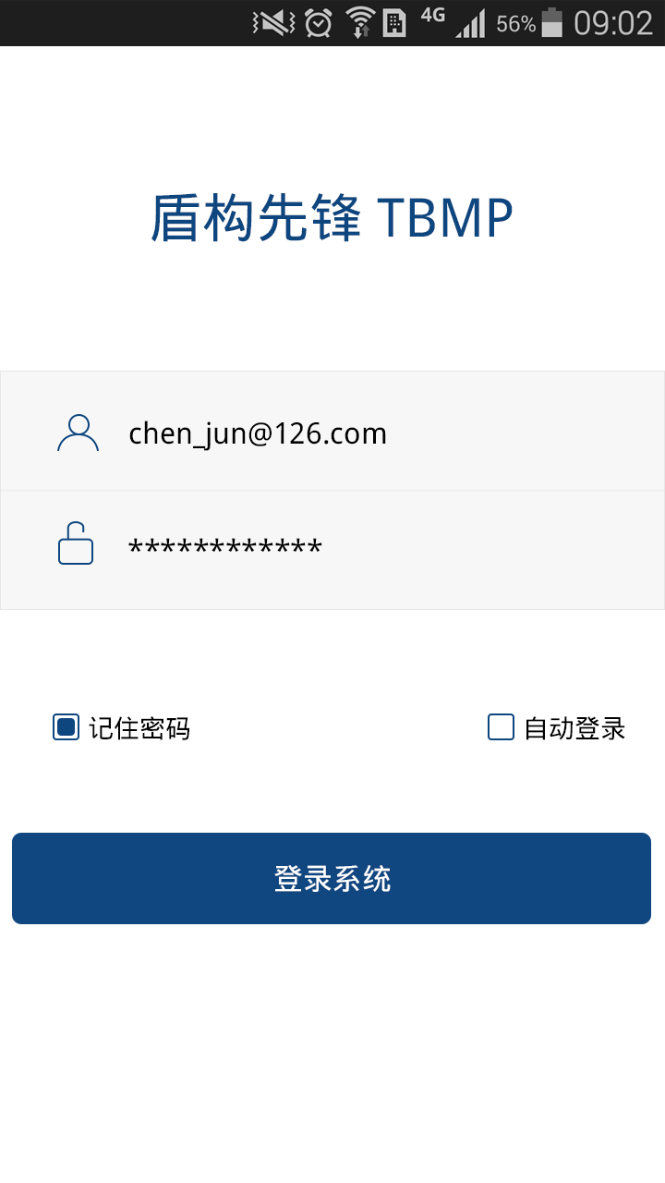

 |  |  |  | logo

修改：
盾构先锋的logo+盾构先锋+ver 1.0
盾构先锋

Ver 1.0

用户名
18116273036

密码
***********

记住密码
自动登录

登录

